상품제안서
폴라베어스 메모잇 (주문제작형) | 상품코드: S05331

 |  |  |  |  |  |  | 02-713-8555 | www.synergygift.co.kr
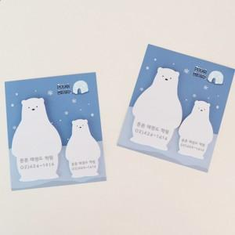 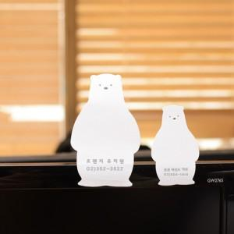 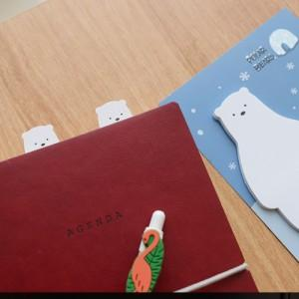

【상세/제작정보】 | <p><span style="font-size: 18pt;">표지컬러, 내지 먹1도인쇄 포함&nbsp;</span></p>

【인쇄/포장옵션】 | 풀칼라 / OPP(비닐)

【공급단가】 | 수량 | 1,000~ | 2,000~ | 3,000~ | 5,000~ | 10,000~
*VAT별도 | 20매 | 760원 | 720원 | 690원 | 670원 | 660원
 | 30매 | 910원 | 860원 | 810원 | 790원 | 780원
 | 50매 | 1,100원 | 1,040원 | 990원 | 960원 | 950원

【상품 URL】 | https://www.synergygift.co.kr:443/src/goods_detail.php?gdno=5622

